Inicio
GOOGLE
SHEETS
Número entero y Lista
Este archivo contiene una hoja llamada "Planteamiento" la cual contiene lo que debes realizar.
 | Conócenos más

Planteamiento
Sheets Intermedio | Ejercicio Formativo
Número entero y Lista
A continuación te daremos las pautas que debes considerar para realizar este ejercicio. Sígue bien las instrucciones:
Tomando la imagen que muestra RobDI, construye las validaciones de datos que muestran la Imagen 1 y 2.
1
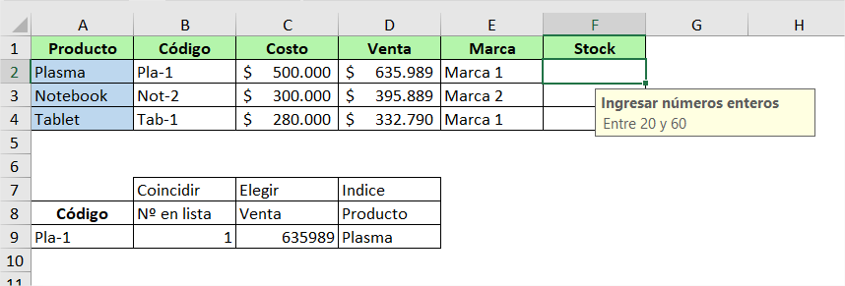
Imagen 1:
Conceptos básicos: realizar operaciones matemáticas con Excel
Puede sumar, restar, multiplicar y dividir en Excel sin tener que usar las funciones integradas. Solo tiene que usar algunos operadores básicos: +, -, *, /. Todas las fórmulas empiezan con un signo igual (=).
Para sumar, seleccione la celda F3, escriba =C3+C4 y, después, presione ENTRAR.
Para restar, seleccione la celda F4, escriba =C3-C4 y, después, presione ENTRAR.
Para multiplicar, seleccione la celda F5, escriba =C3*C4 y, después, presione ENTRAR.
Para dividir, seleccione la celda F6, escriba =C3/C4 y, después, presione ENTRAR.
Mire esto: cambie los números en las celdas C3 y C4 y vea cómo los resultados de las fórmulas cambian automáticamente.
Imagen 2:
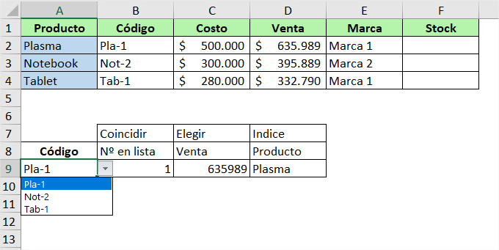
Vaya hacia abajo para obtener más detalles.
Siguiente paso
Más información sobre las fórmulas, celdas e intervalos
Excel se compone de celdas individuales que se agrupan en filas y columnas. Las filas están numeradas y las columnas tienen letras. Hay más de 1 millón de filas y 16000 columnas, y se pueden incluir fórmulas en cualquiera de ellas.
Las fórmulas pueden contener referencias a celdas, referencias a intervalos de celdas, operadores y constantes. Estos son algunos ejemplos de fórmulas: =A1+B1 =10+20 =SUMA(A1:A10)
Observará que, en el tercer ejemplo anterior, usamos la función SUMA. Una función es un comando predefinido que toma valores, los calcula de alguna forma y devuelve un resultado. Por ejemplo, la función SUMA toma las referencias de celda o intervalos que especifique y los suma. En este ejemplo toma las celdas A1 a A10 y las suma. Excel tiene más de 400 funciones que puede explorar en la pestaña Fórmulas.
Las fórmulas con funciones empiezan con un signo igual, seguido del nombre de la función con los argumentos (los valores que usa una función para calcular) entre paréntesis.
Para confirmar una fórmula, presione ENTRAR. Cuando lo haga la fórmula se calculará y el resultado se mostrará en la celda. Para ver la propia fórmula, puede ver la barra de fórmulas debajo de la cinta de opciones, o presionar F2 para entrar en el Modo de edición, donde verá la fórmula en la celda. Presione ENTRAR de nuevo para finalizar la fórmula y calcular el resultado.
Información sobre algunas fórmulas
=10+20 es una fórmula, donde 10 y 20 son constantes y el signo + es el operador.
=SUM(A1:A10) es una fórmula, donde SUMA es el nombre de función, los paréntesis de apertura y cierre contienen los argumentos de la fórmula y A1:A10 es el intervalo de celdas de la función.
=SUM(A1:A10;C1:C10) es una fórmula, donde SUMA es el nombre de función, los paréntesis de apertura y cierre contienen los argumentos de la fórmula y A1:A10;C1:C10 son los intervalos de celdas de la función separados por una coma.
INFORMACIÓN ÚTIL: Las constantes son valores que especifica en las celdas o fórmulas. Mientras que =10+20 puede calcular lo mismo que =A1+B1, no se recomienda usar constantes. ¿Por qué? Porque no puede ver fácilmente la constante sin seleccionar la celda y buscarla. Eso puede dificultar cambiarla más adelante. Es mucho más fácil colocar las constantes en celdas, donde pueden ajustarse fácilmente, y hacer referencia a ellas en las fórmulas. Por ejemplo: Seleccione la celda amarilla con 12 a continuación. Verá que usamos la función SUMA con un intervalo de celdas. No escriba "4" o "8" directamente en la fórmula.
Anterior
Siguiente
Más información en la Web
Usar Excel como una calculadora
Información general sobre fórmulas en Excel

Obtener más información
Continuemos. Hay más que aprender con Sheets:
¿Tiene más preguntas sobre Sheets?
¿Cómo te fue?
Si nos fue bien, te invitamos a seguir avanzando, pero si necesitas ayuda, puedes contactarnos.
Ir a CAMPUS DI
Quiero Ayuda del Tutor
Mi Curso Elearning
Dando clic en este enlace, te redireccionará a nuestro Campus DI donde debes ingresar con los datos suministrados por nuestro equipo de soporte.
¿Necesitas Orientación?
Recuerda que puedes contactarse con un Tutor que te podrá orientar en el proceso de tus ejercicios.
Recuerda Indicar tu Nombre, Empresa y Curso que realizas, para una mejor atención.
¿Tiene más preguntas sobre Excel?
Presione ALT+Q y escriba lo que quiera saber.
Continuemos. Hay más que aprender con Excel:
LinkedIn Learning: Cursos de vídeo para todos los niveles, desde principiante a avanzado. Llévelo a su ritmo.
Comunidad: Formule preguntas y conéctese con otros aficionados a Excel.
¿Más novedades? Los suscriptores de Office 365 obtienen actualizaciones continuas y nuevas características.

